Feuil1
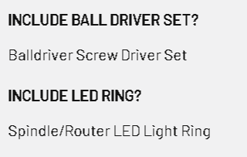
 | OFFRE DE PRIX MACVALVES
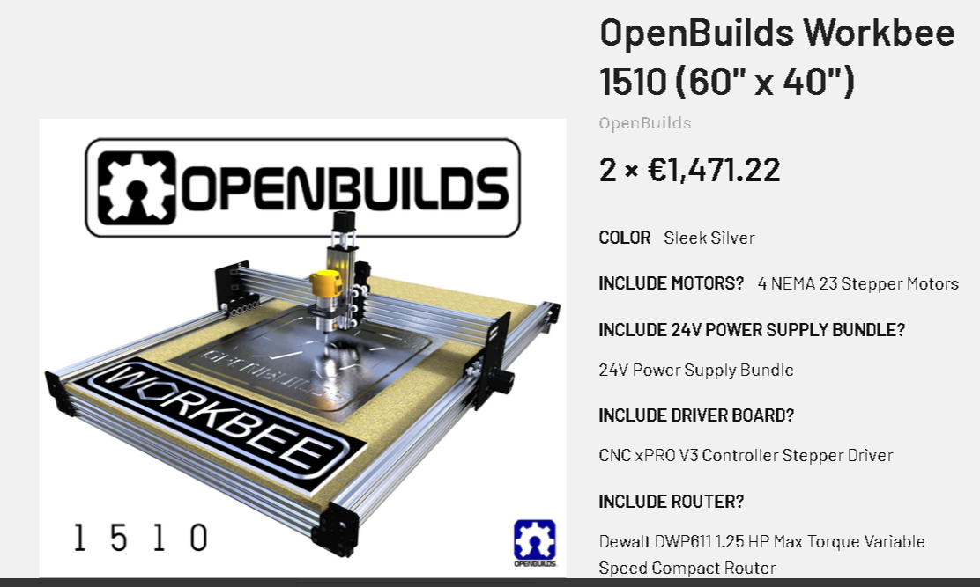
TABLE X_Y_Z |  | 1,600 €
APPAREIL PHOTO |  | 1,300 €
ARDUINO MEGA |  | 200 €
SHIELD CONNECT |  | 100 €
Alimentation 12volts |  | 100 €
 |  | 400 €
AUXILIAIRE |  | 200 €
 |  |  | 3,900 €

PROGRAMMATION
MONTAGE TABLE
MSI |  | 8,000 €

 |  | 11900

